상품제안서
넥밴드 선풍기 넥선풍기 목선풍기 목에거는 선풍기 DCF100 | 상품코드: F23575

 |  |  |  |  |  |  | 02-412-0044 | www.easy1.co.kr
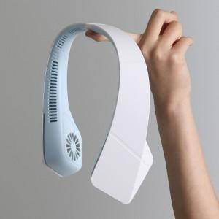

【상세/제작정보】

【인쇄/포장옵션】 | 레이저 / 포장지포장

【공급단가】 | 수량 | 50~ | 100~ | 500~ | 1,000~ | 2,000~
*VAT별도 | 단가 | 16,200원 | 15,930원 | 15,520원 | 15,250원 | 14,850원

【상품 URL】 | https://dev.easy1.co.kr:443/src/goods_detail.php?gdno=23575

